INDIVIDUALES
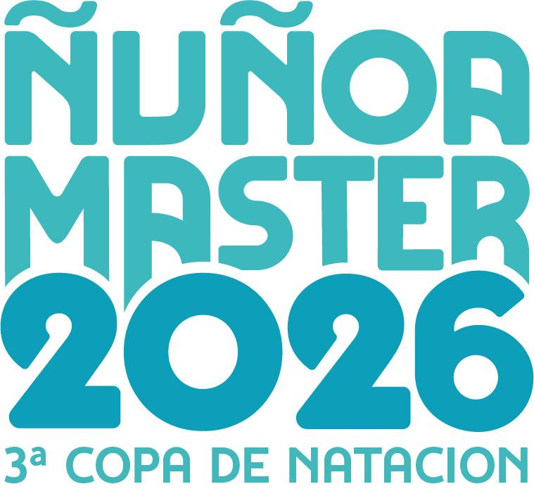
 |  |  | III Copa Ñuñoa Master 2026

 |  |  | Sábado 08 de Agosto de 2026 (Inicio Soltura: 08:00 horas).
 |  |  | Centro de Entrenamiento y Competencia de Deportes Acuáticos Kristel Köbrich Schimpl, ubicada en Av. Grecia 2001, Ñuñoa
 |  |  | Piscina temperada de 50 metros, 10 pistas.
 |  |  | CLUB |  |  |  |  | DELEGADO
 |  |  |  |  |  |  |  | ENTRENADOR

Todos los datos son obligatorios |  |  |  |  |  |  | SABADO 08/Agodsto 2026
 |  |  |  |  |  |  | 100m LIBRE | 50 ESPALDA | 200m COMBINADO | 100m MARIPOSA | 50m PECHO
 |  |  |  |  | 2026-12-31
Nº | NOMBRE | APELLIDO PATERNO | APELLIDO MATERNO | RUT | FECHA NACIMIENTO | EDAD
DAMAS INDIVIDUALES |  |  |  |  |  |  | Prueba Nº01 | Prueba Nº02 | Prueba Nº03 | Prueba Nº04 | Prueba Nº05
1 |  |  |  |  |  | 126
2 |  |  |  |  |  | 126
3 |  |  |  |  |  | 126
4 |  |  |  |  |  | 126
5 |  |  |  |  |  | 126
6 |  |  |  |  |  | 126
7 |  |  |  |  |  | 126
8 |  |  |  |  |  | 126
9 |  |  |  |  |  | 126
10 |  |  |  |  |  | 126
11 |  |  |  |  |  | 126
12 |  |  |  |  |  | 126
13 |  |  |  |  |  | 126
14 |  |  |  |  |  | 126
15 |  |  |  |  |  | 126
16 |  |  |  |  |  | 126
17 |  |  |  |  |  | 126
18 |  |  |  |  |  | 126
19 |  |  |  |  |  | 126
20 |  |  |  |  |  | 126

Todos los datos son obligatorios |  |  |  |  |  |  | SABADO 08/Agodsto 2026
 |  |  |  |  |  |  | 100m LIBRE | 50 ESPALDA | 200m COMBINADO | 100m MARIPOSA | 50m PECHO

Nº | NOMBRE | APELLIDO PATERNO | APELLIDO MATERNO | RUT | FECHA NACIMIENTO | EDAD
VARONES INDIVIDUALES |  |  |  |  |  |  | Prueba Nº01 | Prueba Nº02 | Prueba Nº03 | Prueba Nº04 | Prueba Nº05
1 |  |  |  |  |  | 126
2 |  |  |  |  |  | 126
3 |  |  |  |  |  | 126
4 |  |  |  |  |  | 126
5 |  |  |  |  |  | 126
6 |  |  |  |  |  | 126
7 |  |  |  |  |  | 126
8 |  |  |  |  |  | 126
9 |  |  |  |  |  | 126
10 |  |  |  |  |  | 126
11 |  |  |  |  |  | 126
12 |  |  |  |  |  | 126
13 |  |  |  |  |  | 126
14 |  |  |  |  |  | 126
15 |  |  |  |  |  | 126
16 |  |  |  |  |  | 126
17 |  |  |  |  |  | 126
18 |  |  |  |  |  | 126
19 |  |  |  |  |  | 126
20 |  |  |  |  |  | 126

